Template
[2022/Master] Oral-B PRO 3 Electric Toothbrush (Genesis 5) CE RBU
Section | Guideline | Ct | RBU |  |  |  |  |  |  |  |  |  |  |  | MockUp | Guideline | Maxlen | Ct | LOCALISATION
Module 1
Banner | Caption [RBU 40] | 41 | Discover Oral-B PRO 3 Electric Toothbrush |  |  |  |  |  |  |  |  |  |  |  |  | Caption | 50 | 48 | Fedezze fel az Oral-B PRO 3 elektromos fogkefét!
 | Image [RBU 160] | 97 | Oral-B PRO 3 Up to 100% more plaque removal* and healthier gums *vs. a regular manual toothbrush |  |  |  |  |  |  |  |  |  |  |  |  | Image | 200 | 116 | Oral-B PRO 3 Akár 100%-kal több lepedékeltávolítás* és egészségesebb fogíny *Az Oral-B manuális fogkefékhez képest.
 | Alt Text [RBU 100] | 93 | Oral-B PRO 3 toothbrush that removes up to 100% more plaque than a regular manual toothbrush. |  |  |  |  |  |  |  |  |  |  |  |  | Alt Text | 100 | 98 | Az Oral-B PRO 3 fogkefe akár 100%-kal több lepedéket távolít el, mint az Oral-B manuális fogkefék.
 | Header [RBU 128] | 0 |  |  |  |  |  |  |  |  |  |  |  |  |  | Header | 160 | 0
 | Body Description [RBU 800] | 0 |  |  |  |  |  |  |  |  |  |  |  |  |  | Body Description | 1000 | 0

Module 2
4 Features | Caption [RBU 40] | 0 |  |  |  |  |  |  |  |  |  |  |  |  | 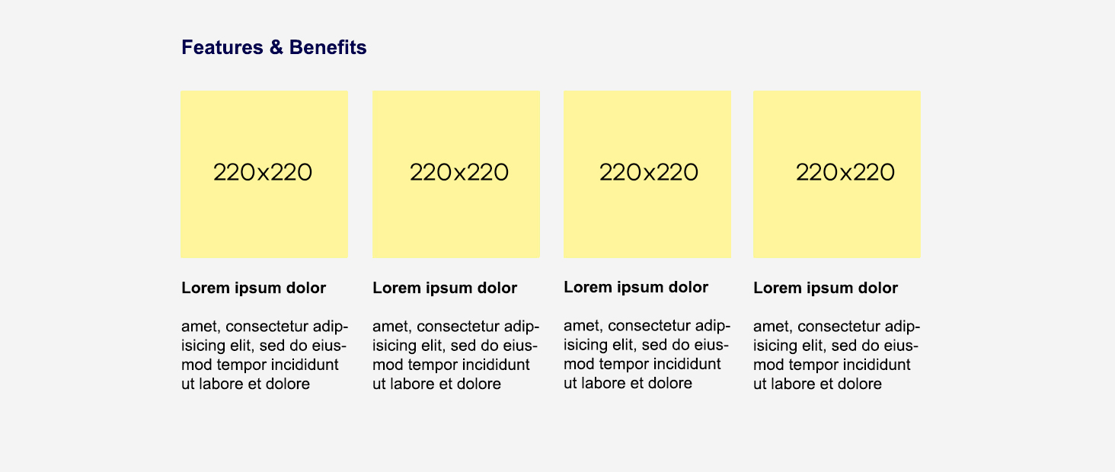 | Caption | 50 | 0
 | Image [RBU 160] | 0 |  |  | 0 |  |  |  | 29 | Clinically proven performance |  |  | 4 | 4x30 |  | Image | 200 | 0 |  |  |  | 0 |  |  |  | 33 | Klinikailag igazolt tisztítóhatás |  |  | 4 | 4x30
 | Alt Text [RBU 100] | 0 |  |  | 0 |  |  |  | 0 |  |  |  | 0 |  |  | Alt Text | 100 | 0 |  |  |  | 0 |  |  |  | 0 |  |  |  | 0
 | Header [RBU 128] | 24 | Superior* plaque removal |  | 28 | Visible gum pressure control |  |  | 13 | 3D technology |  |  | 5 | Timer |  | Header | 160 | 40 | Kimagaslóan hatékony* lepedékeltávolítás |  |  | 42 | Vizuálisan jelző fogínyvédő nyomásérzékelő |  |  | 14 | 3D technológia |  |  | 7 | Időmérő
 | Body Description [RBU 800] | 207 | The Oral-B PRO 3 comes with a round brush head that surrounds each tooth for cleaner teeth and healthier gums, removing up to 100% more plaque compared to a manual toothbrush. *Compared to manual toothbrush |  | 111 | If you brush too hard, the brush will signal it visually, stop pulsation and reduce speed to protect your gums. |  |  | 128 | PRO 3 toothbrush has the iconic Oral-B's oscillation-rotation-pulsation technology for a deep clean even in hard-to-reach areas. |  |  | 135 | An in-handle timer helps you brush for the dentist-recommended two minutes with a signal every 30 seconds to change the brushing zone. |  | Body Description | 1000 | 238 | Az Oral-B PRO 3 fogkefe kerek fejjel rendelkezik, amely a hatékonyabb tisztítás érdekében minden egyes fogat körbeölel, és akár 100%-kal több lepedéket távolít el, mint az Oral-B manuális fogkefék. *Az Oral-B manuális fogkefékhez képest. |  |  | 142 | A túlzott erővel végzett fogmosást a fogkefe vizuálisan jelzi: a fogíny megóvásának érdekében leáll a pulzálás, és csökken a forgási sebesség. |  |  | 170 | A PRO 3 fogkefe az Oral-B jellegzetes rezgő-forgó-pulzáló technológiájának köszönhetően mélyreható, alapos tisztítást tesz lehetővé még a nehezen elérhető területeken is. |  |  | 189 | A markolatba beépített időmérő segít a fogorvosok által javasolt két perces fogmosási idő betartásában: 30 másodpercenként jelzi, hogy áttérhet a szájüreg következő negyedének tisztítására.

Module 3
4 Features | Caption [RBU 40] | 0 |  |  |  |  |  |  |  |  |  |  |  |  |  | Caption | 50 | 0
 | Image [RBU 160] | 0 |  |  | 1 | 3 |  |  | 46 | New = 100% cleaning efficacy Used = change now |  |  | 17 | 3 years warranty* |  | Image | 200 | 0 |  |  |  | 1 | 3 |  |  | 50 | Új = 100%-os hatékonyság Elhasznált = cserélje le! |  |  | 14 | 3 év garancia*
 | Alt Text [RBU 100] | 0 |  |  | 0 |  |  |  | 0 |  |  |  | 0 |  |  | Alt Text | 100 | 0 |  |  |  | 0 |  |  |  | 0 |  |  |  | 0
 | Header [RBU 128] | 7 | Battery |  | 20 | Three brushing modes |  |  | 33 | Replace your brush head regularly |  |  | 21 | Extend your warranty! |  | Header | 160 | 11 | Akkumulátor |  |  | 23 | Három fogmosási üzemmód |  |  | 40 | Cserélje le rendszeresen a fogkefefejet! |  |  | 29 | Hosszabbítsa meg a garanciát!
 | Body Description [RBU 800] | 101 | Rechargeable toothbrush with convenient Lithium-ion long-lasting battery and battery level indicator. |  | 105 | Three brushing modes, so you can personalise your brushing routine: Daily Clean, Sensitive and Whitening. |  |  | 186 | Dentists recommend replacing brush heads every three months to keep an effective clean. Oral-B's bristles fade from green to yellow based on individual usage to show you when to change. |  |  | 187 | Register your brush on oral-b.com/register and extend your warranty by one year! *2 years standard warranty + extra 1 year warranty for free if registering product at oral-b.com/register |  | Body Description | 1000 | 90 | Elektromos fogkefe, hosszan tartó lítium-ion akkumulátorral és töltöttségi-szint jelzővel. |  |  | 124 | A háromféle üzemmód lehetővé teszi a személyre szabott fogmosást: mindennapos tisztítás, érzékeny és fogfehérítő üzemmódok. |  |  | 250 | A fogorvosok ajánlása szerint, a hatékony tisztítás fenntartása érdekében, 3 havonta cserélje le a fejet. Az Oral-B fogkefe sörtéi zöldről sárgára halványulnak - az egyéni használattól függően -, így jelezve, hogy elérkezett a fogkefefej-csere ideje. |  |  | 226 | Regisztrálja fogkeféjét az oralb.hu oldalon!/ Regisztráljon, és hosszabbítsa meg a garanciát 1 évvel! *2 év általános garancia + további 1 év ingyenes garancia a termék regisztrációja esetén a oral-b.com/register weboldalon.

Module 4
Banner | Caption [RBU 40] | 0 |  |  |  |  |  |  |  |  |  |  |  |  |  | Caption | 50 | 0
 | Image [RBU 160] | 294 | #1 Most used brand by dentists worldwide* 30 DAYS 30-Day Money Back Guarantee** *Based on surveys conducted between November 2019 and June 2021 and confirmed to be statistically significant at a 95% confidence level by Radius Illumination, September 2021 **[insert market-specific disclaimer] |  |  |  |  |  |  |  |  |  |  |  |  | Image | 200 | 152 | A Magyar Fogorvosok Egyesületének ajánlásával 100 NAPOS Pénzvisszaf zetési garancia* * A teljes promóciós szabályzat a www.oralb.hu weboldalon található
 | Alt Text [RBU 100] | 0 |  |  |  |  |  |  |  |  |  |  |  |  |  | Alt Text | 100 | 0
 | Header [RBU 128] | 0 |  |  |  |  |  |  |  |  |  |  |  |  |  | Header | 160 | 0
 | Body Description [RBU 800] | 0 |  |  |  |  |  |  |  |  |  |  |  |  |  | Body Description | 1000 | 0

Module 5
Table | Caption [RBU 40] | 28 | Find the right brush for you |  |  |  |  |  |  |  |  |  |  |  |  | Caption | 50 | 0 | Találja meg az Ön számára megfelelő fogkefét!
 | Image [RBU 160] | Logo |  |  | 0 |  | 0 |  | 0 |  | 0 |  | 0 |  |  | Image | 200 | Logo |  |  |  | 0 |  | 0 |  | 0 |  | 0 |  | 0 |  | 0
 |  |  |  | Alt Text [RBU 100] | 0 |  | 0 |  | 0 |  | 0 |  | 0 |  |  |  |  |  |  | Alt Text [RBU 100] |  | 0 |  | 0 |  | 0 |  | 0 |  | 0 |  | 0
 | Title [RBU 64] |  |  |  | 12 | Oral-B PRO 3 | 18 | Oral-B iO Series 4 | 12 | Oral-B PRO 1 | 19 | Oral-B Vitality PRO | 0 |  |  | Title | 80 |  |  |  |  | 12 | Oral-B PRO 3 | 18 | Oral-B iO Series 4 | 12 | Oral-B PRO 1 | 19 | Oral-B Vitality PRO | 0
 | Comparison Metrics [RBU 80] | 14 | Brushing Timer | Row Description [RBU 200] | 1 | ✓ | 1 | ✓ | 1 | ✓ | 1 | ✓ | 0 |  |  | Comparison Metrics | 100 | 7 | Időmérő | Row Description | 250 | 1 | ✓ | 1 | ✓ | 1 | ✓ | 1 | ✓ | 0
 |  | 15 | Pressure Sensor |  | 7 | Visible | 15 | Visible & Smart | 11 | Non visible | 0 |  | 0 |  |  |  |  | 14 | Nyomásérzékelő |  |  | 13 | fényjelzéssel | 20 | Smart fényjelzéssel | 17 | fényjelzés nélkül | 0 |  | 0
 |  | 22 | Bluetooth Connectivity |  | 0 |  | 1 | ✓ | 0 |  | 0 |  | 0 |  |  |  |  | 19 | Bluetooth kapcsolat |  |  | 0 |  | 1 | ✓ | 0 |  | 0 |  | 0
 |  | 14 | Cleaning Modes |  | 1 | 3 | 1 | 4 | 1 | 1 | 1 | 3 | 0 |  |  |  |  | 19 | Fogmosási üzemmódok |  |  | 1 | 3 | 1 | 4 | 1 | 1 | 1 | 3 | 0
 |  | 15 | Refill Reminder |  | 0 |  | 13 | LED indicator | 0 |  | 0 |  | 0 |  |  |  |  | 23 | Pótfejcsere-emlékeztető |  |  | 0 |  | 11 | LED fénnyel | 0 |  | 0 |  | 0
 |  | 13 | iO Technology |  | 0 |  | 1 | ✓ | 0 |  | 0 |  | 0 |  |  |  |  | 14 | iO technológia |  |  | 0 |  | 1 | ✓ | 0 |  | 0 |  | 0
 |  | 0 |  |  | 0 |  | 0 |  | 0 |  | 0 |  | 0 |  |  |  |  | 0 |  |  |  | 0 |  | 0 |  | 0 |  | 0 |  | 0
 |  | 0 |  |  | 0 |  | 0 |  | 0 |  | 0 |  | 0 |  |  |  |  | 0 |  |  |  | 0 |  | 0 |  | 0 |  | 0 |  | 0

